1. 백월
■ 요기보 - 하남 스타필드 3월 팝업 그래픽 발주_백월

1. 발주요청일 | 2026. 2. 27(금)
2. 담당자 | 마케팅디자인팀 김성경
3. 발주 요청내역
구분 |  | 내용 |  |  |  | 비고
위치 |  | 스타필드 하남 1층 센트럴 아트리움(미디어타워 앞) |  |  |  | -
그래픽 부착 부위 |  | 백월용 칼락스장 위 덧방 |  |  |  | -
제작 스펙 |  | 포멕스 |  |  |  | -
사이즈 |  | 구분 | 출력 사이즈(여유분 포함) | 실측 사이즈 | 수량 | -
 |  | A | 3180 * 1570 | 3080 * 1470 | 2 | -
 |  | B | 3180 * 490 | 3080 * 390 | 1 | -
 |  | C | 490 * 1570 | 390 * 1470 | 2 | -

발주 이미지 |  |  |  | 그래픽 부착 부위
 |  |  |  | 평면 |  |  | 투시도
 |  |  |  | 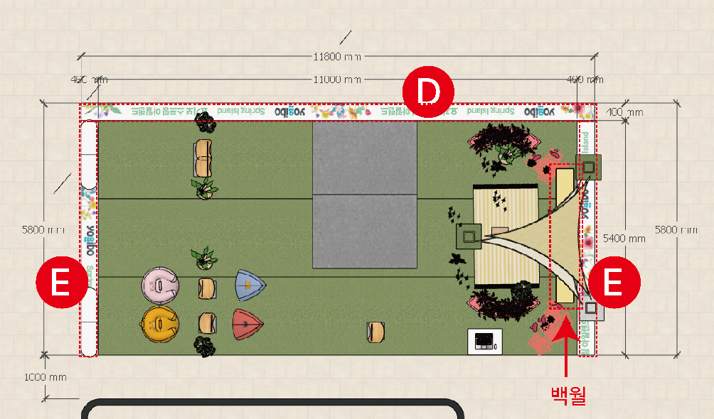 |  |  | 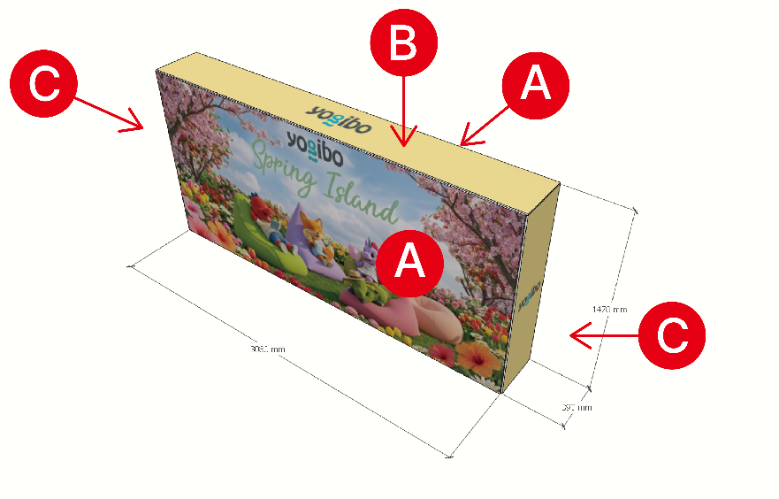

 |  |  |  | ※ 그래픽은 좌측 이미지 참고 / 위치 확인용

